Domanda 1 soluzione
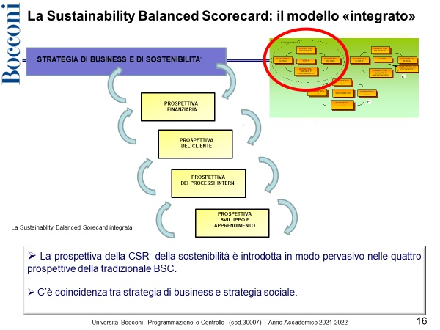 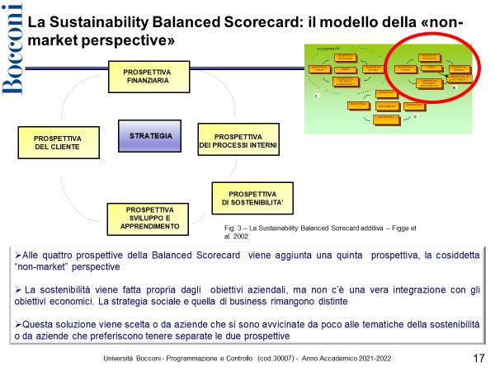 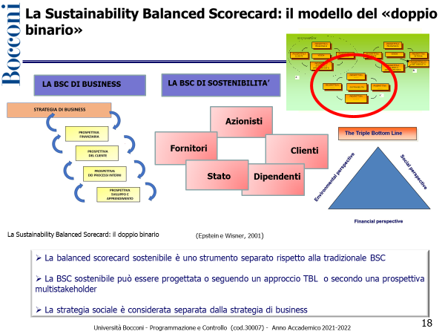 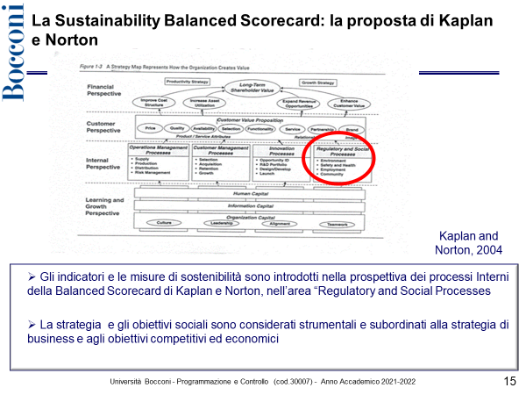
DOMANDA 1 (punti 2)

Con riferimento ai modelli di misurazione delle performance e di reporting direzionale orientati alla sostenibilità, ed in particolare facendo riferimento alla "Sustainability Balanced Scorecard", si descrivano brevemente i modelli proposti dalla letteratura

Domanda 2 soluzione
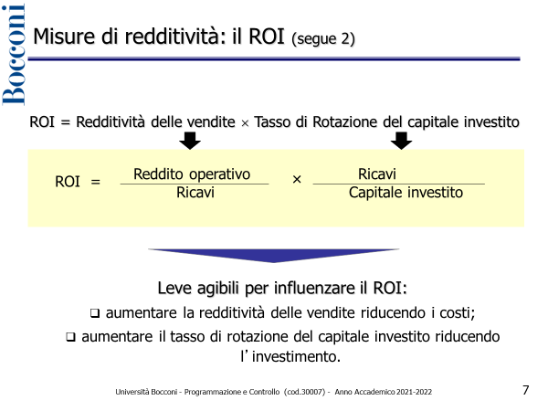 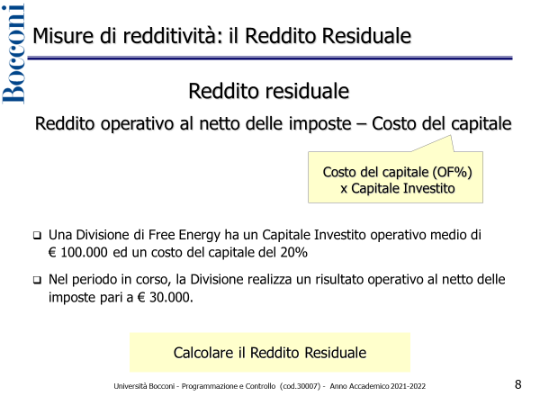
DOMANDA 2 (punti 2)

Si commentino le misure utilizzabili per la valutazione di un centro di investimento, illustrandone modalità di calcolo, pregi e limiti

